Sheet1
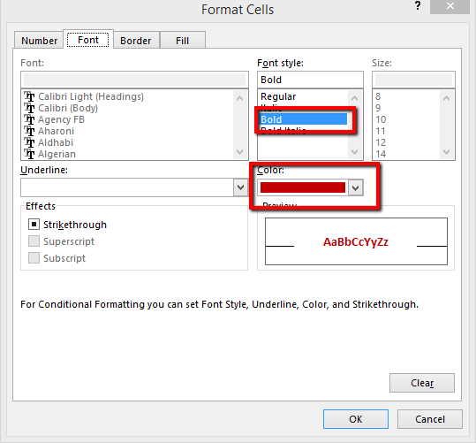
Se selecteaza zona de celule pe care se doreste aplicarea conditiei de formater: D3:D6.
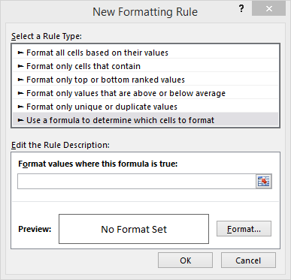
Nume produs | Data intrare | Data Iesire | Termen expirare
Produs A | 2014-12-01 |  | 2015-01-30
Produs B | 2014-11-15 |  | 2015-01-04
Produs C | 2014-12-18 |  | 2015-02-28
Produs D | 2015-01-15 |  | 2015-03-30
In tab-ul Home se selecteaza Conditional Formating New Rule.

In fereastra care se deschide alege Use a formula to determine which cells to format.
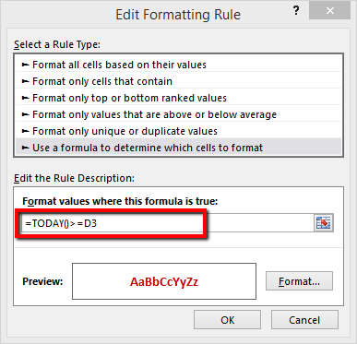

In zona de notare a formulei, introdu urmatoarea formula: =today()=D3

Pentru aplicarea regulilor de formatare, apasa butonul Format. In fereastra care se deschide poti modifica culoarea textului, culoarea backgroundului si alte aspecte. In exemplul nostru, am ales ca textul sa fie bolduit si scris cu rosu inchis.

